첨부#3 토양투수능
첨부#3 토양 투수능

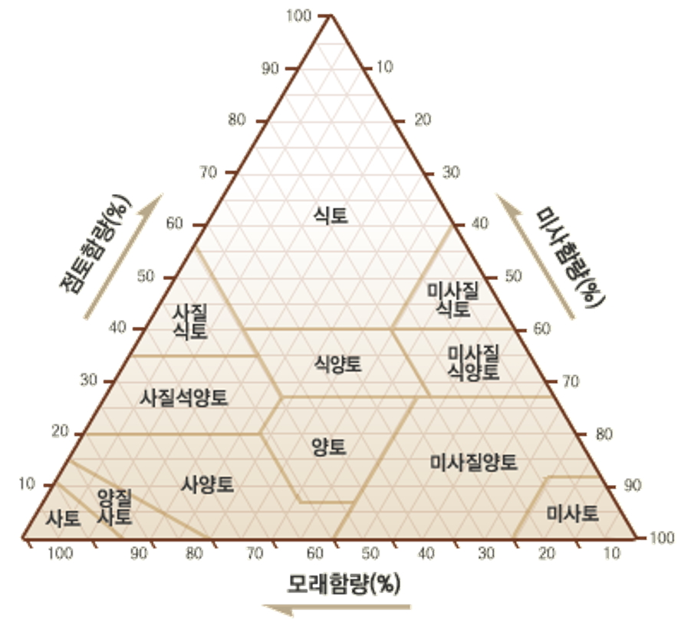
◈ 토성 구분

◈ 토성별 투수능

토성 종류 |  | in/hr | mm/hr | NRCS 분류
모래 | Sand | 8.27 | 210.058 | A
양질사토 | Loamy Sand | 2.41 | 61.214 | A
사질양토 | Sandy Loam | 1.02 | 25.908 | B
양토 | Loam | 0.52 | 13.208 | B
미사질양토 | Silt Loam | 0.27 | 6.858 | C
사질식양토 | Sandy Clay Loam | 0.17 | 4.318 | C
식양토 | Clay Loam | 0.09 | 2.286 | D
미사질식양토 | Silty Clay Loam | 0.06 | 1.524 | D
사질점토 | Sandy Clay | 0.05 | 1.270 | D
미사질점토 | Silty Clay | 0.04 | 1.016 | D
점토 | Clay | 0.02 | 0.508 | D

첨부#5 저영향개발기법 단면도
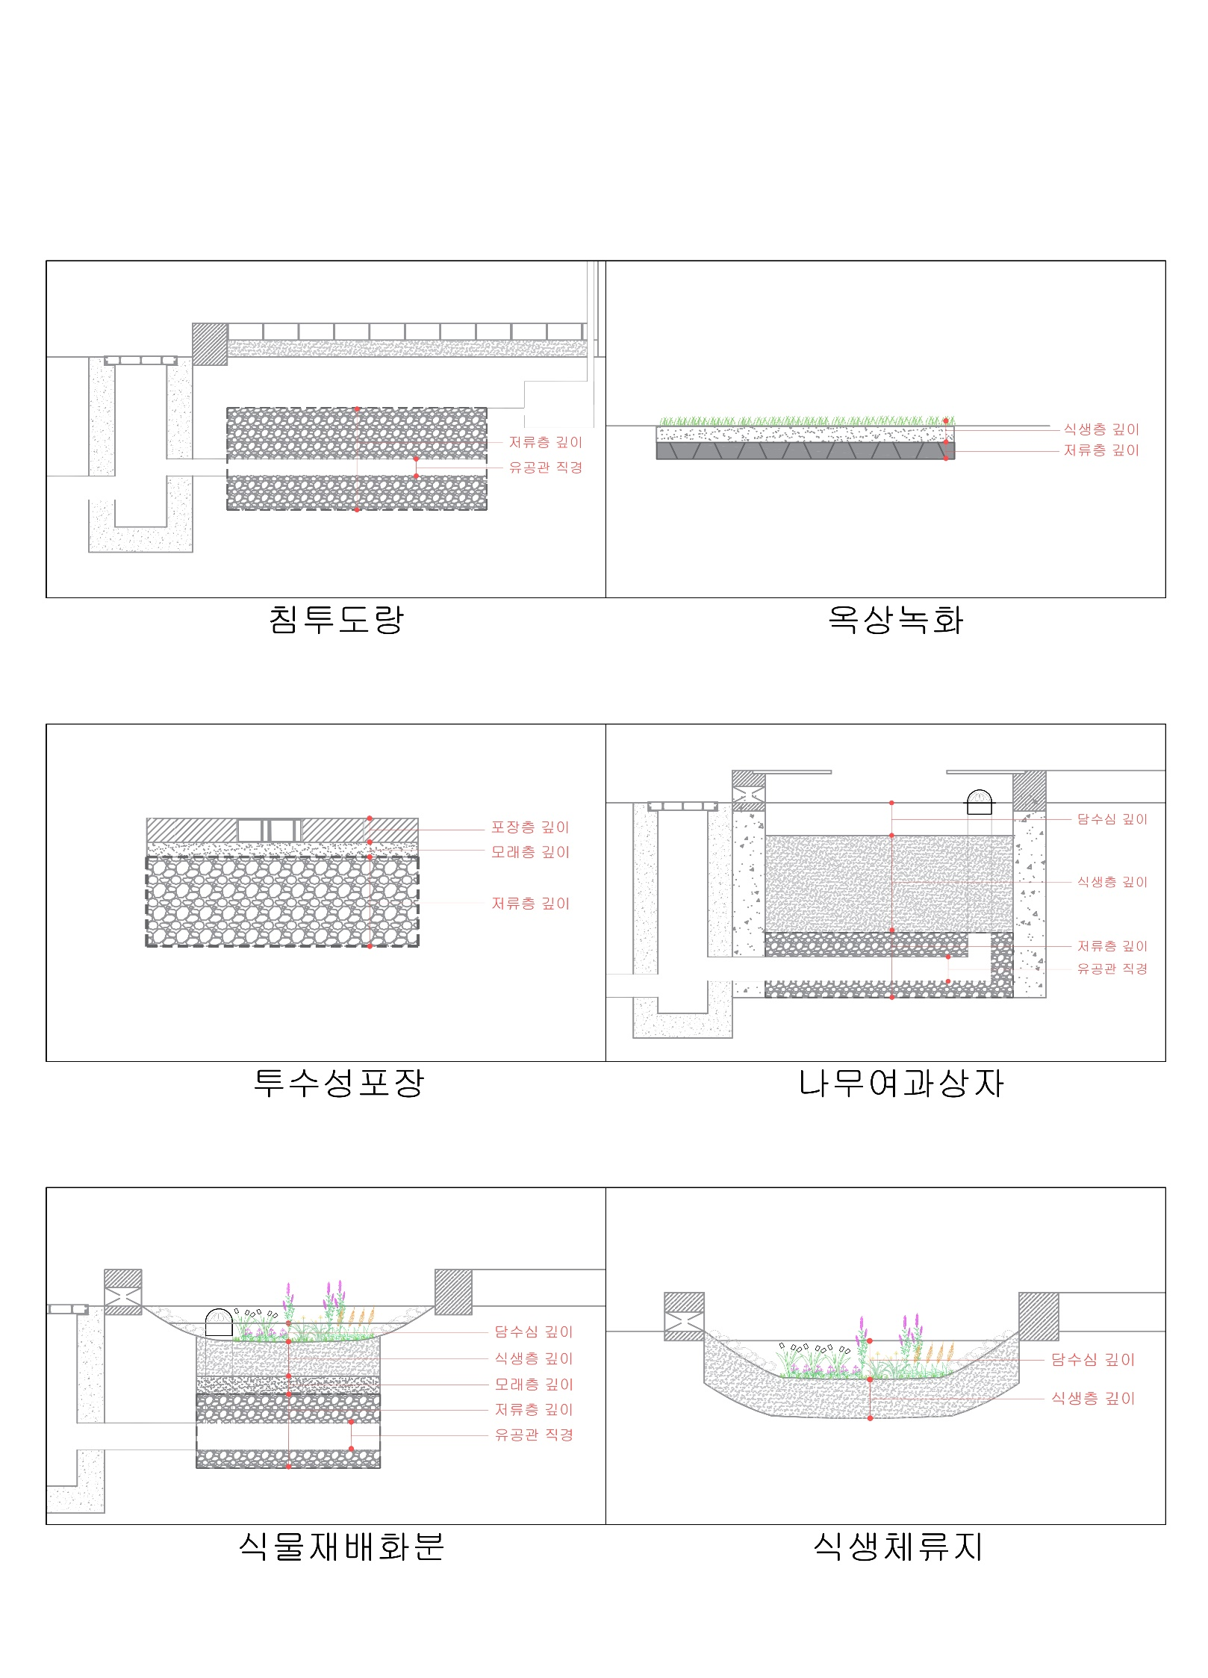
첨부#5 저영향개발기법 단면도

